Layout Screen
Detail Design | Project | ASOFT - ERP.NET | Screen ID | WF0003 | Created By | Tiểu Mai | Updated By | Thị Phượng
 | Module | ASOFT - WM | Screen Name | Nhập xuất tồn theo đối tượng | Created Date | 2015-11-09 | Updated Date | 2016-01-22

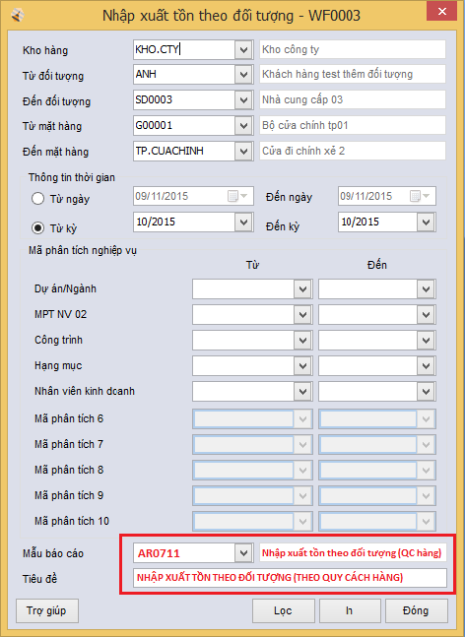
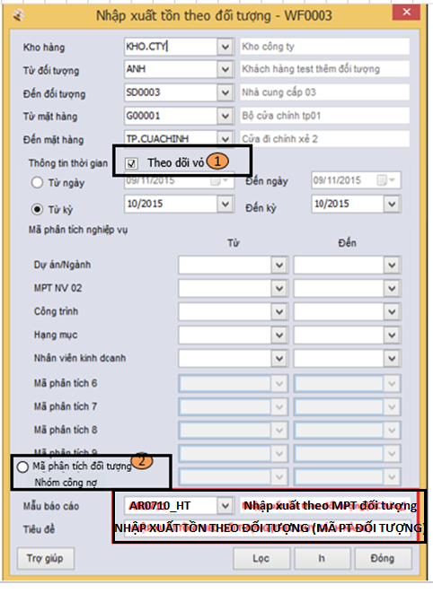
Layout |  |  |  |  |  |  | Overview
 |  |  |  |  |  |  | Sử dụng màn hình này để: - In báo cáo tổng hợp nhập xuất tồn theo đối tượng

 |  |  |  |  |  |  | Flow Screen
 |  |  |  |  |  |  | - Báo cáo -> Nhập xuất -> Tổng hợp theo đối tượng

Customize Hoàng Trần

